벤포드 분석
분석 계정과목: | 1_보통예금(10300)
금액 기준열: | 대변

벤포드 법칙 분석 결과
첫째 자리 수 | 실제 건수 | 실제 분포 (%) | 벤포드 분포 (%) | 차이 (%)
1 | 36 | 24 | 30.1 | -6.1
2 | 24 | 16 | 17.6 | -1.6
3 | 35 | 23.3 | 12.5 | 10.8
4 | 16 | 10.7 | 9.7 | 1
5 | 19 | 12.7 | 7.9 | 4.8
6 | 3 | 2 | 6.7 | -4.7
7 | 12 | 8 | 5.8 | 2.2
8 | 2 | 1.3 | 5.1 | -3.8
9 | 3 | 2 | 4.6 | -2.6

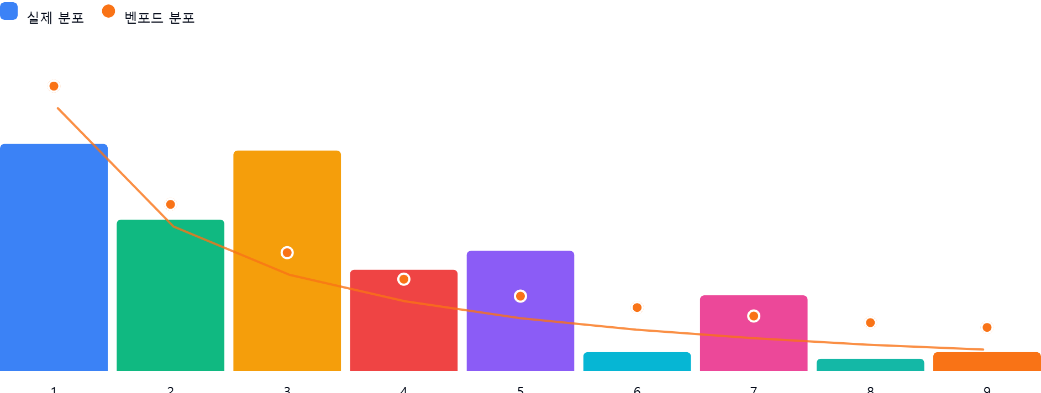

AI 감사인 의견
(AI 분석을 실행한 후 다운로드하면 의견이 포함됩니다. 벤포드 분석 실행 후 "AI 감사인 의견 요청"을 눌러주세요.)

